גיליון1
0:N

1:N

N:1

גיליון2
1:N
1:N
1:N
1:N

1:N
1:N

N:1
1:N
N:1
N:1
1:N

1:N

1:N

N:1
N:1
1:N

N:1

1:N

N:1

גיליון3
1:N
N:1
 |  | Messages | User
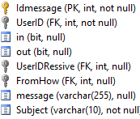
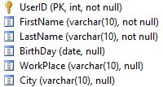

N:1
 |  |  |  | Album |  | Picture

1:N
n:1

1:N
1:1
0:N
1:N
Friends

N:1)
1:1
 |  |  | Group
 |  |  |  | Users |  | Tag
 | GroupF
1:N
N:1

1:N

1:N
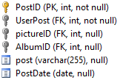
N:1
 |  |  |  |  | Post
 |  |  |  |  |  | Like

1::N

